新十津川200
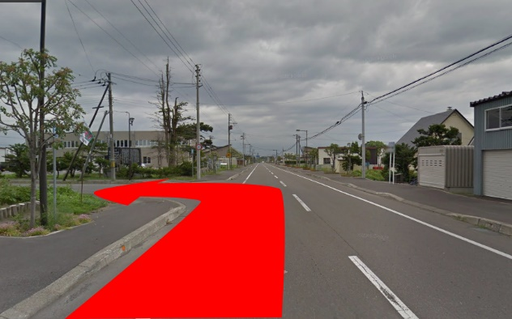
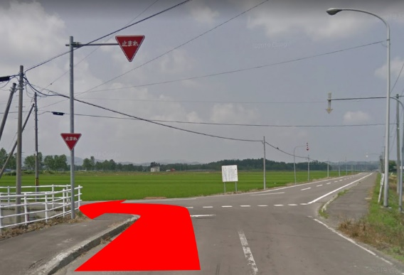
 |  | 202３ Audax Japan BRM４２９ 北海道200km新十津川 |  |  |  |  |  |  |  | 2023年 4/29(土) 7:00スタート | 日出4:32 日没18:33 |  | ver.3.0.5
 | No. | 地点までの道路番号 | 地点までの |  | 交差 | 信号 | 進路 | 道標(青看板)の方向 | 交差点名 | 地点 | ランドマーク・備考 | open | close
 |  | (R = 国道 ・ r =道道) | 区間 | 積算 |  |  |  |  | (正面信号)
 | 0 |  | 0.0 | 0 |  |  |  |  |  | START丘珠ふれあいセンター | 門を出て右折 | 7:00:00 | 7:30:00
 | 1 | 市道(苗穂・丘珠通り) | 0.3 | 0.3 | ┼ | ○ | 左折 | 東苗穂 | 北37東27 | 札幌市東区丘珠町
 | 2 | r1137 | 3.2 | 3.4 | ┬ | ○ | 左折 | 当別 月形 | - | 札幌市東区東雁来９条２丁目
 | 3 | r275 | 10.6 | 14.0 | ┤ | × | 左折 |  |  | 江別市篠津 | 篠津川渡った直後側道に入る。左手に篠津自治会館看板あり。
 | 4 | 市道 | 0.2 | 14.2 | ┼ | × | 右折 |  |  | 江別市篠津 | 右折直後R275を横断(感応式信号あり)
 | 5 | 市道 | 1.2 | 15.4 | ┼ | × | 左折 | 新篠津 |  | 江別市篠津
 | 6 | 市道 | 0.5 | 15.8 | ├ | × | 右折 |  |  | 江別市篠津
 | 7 | 市道 | 1.6 | 17.4 | ┼ | × | 左折 |  |  | 江別市美原 | 一灯式信号機あり
 | 8 | 市道→町道→村道 | 8.8 | 26.2 | ┼ | 〇 | 右折 | 4km 新篠津市街 | - | 新篠津村第39線北
 | 9 | r81 | 5.9 | 32.1 | ┤ | × | 左折 | 北村市街 |  | 岩見沢市北村幌達布
 | 10 | r139→市道→r687→市道 | 4.5 | 36.6 | 変則四差路 | 〇 | 右前方 |  | - | 岩見沢市北村赤川 | 感応式信号あり
 | 11 | r6 | 1.6 | 38.2 | ┤ | × | 左折 | 美唄 |  | 岩見沢市西川町
 | 12 | r816 | 4.4 | 42.6 | ┼ | × | 左折 | 美唄・月形・幌延 |  | 岩見沢市大願町
 | 13 | r816 | 0.6 | 43.2 | ┼ | × | 右折 | 美唄・月形・幌延 |  | 岩見沢市大願町
86.7 | 14 | r816 | 2.0 | 45.2 | ┬ | × | 左折 | 美唄 |  | 岩見沢市峰延町
86.7 | 15 | r275 | 0.2 | 45.4 | ├ | × | 右折 | 開発 |  | 岩見沢市峰延町
86.7 | 16 | r921 | 6.3 | 51.7 | ┼ | 〇 | 右折 | 美唄市街 | - | 美唄市開発町南
 | 17 | r33 | 4.0 | 55.7 |  |  | 右側 |  |  | PC1セブンイレブン美唄西3条店 | レシート取得後ブルべカードに時間を記入。r33に復帰直進 | 8:39:00 | 10:48:00
 | 18 | r33 | 0.6 | 56.3 | ┼ | 〇 | 左折 | 旭川 砂川 | 大通東1南2 | 美唄市大通西１条南２丁目
 | 19 | R12 | 10.4 | 66.7 | ┼ | 〇 | 左折 | 浦臼 | 奈井江15号 | 美唄市茶志内町本町４ | 左手にセブンイレブン
 | 20 | r139→r278 | 5.6 | 72.3 | ┼ | 〇 | 右折 | 碧水 新十津川 | 黄臼内 | 浦臼町字晩生内 | 感応式信号あり
 | 21 | R275 | 5.3 | 77.6 | ┼ | × | 左折 |  |  | 新十津川町花月 | 左手にラーメンとん太新十津川店
 | 22 | 町道 | 0.6 | 78.2 | ┼ | × | 右折 |  |  | 新十津川町花月
 | 23 | 町道 | 7.1 | 85.3 | ┤ | × | 左折 |  |  | 新十津川町中央 | 最下段「No.23左折ポイント」画像を参照
 | 24 | 町道 | 0.2 | 85.5 |  |  | 正面 |  |  | 通過チェックA新十津川駅跡地 | 指定のランドマークと自転車の写真を撮影。ルート復帰後は右折して直進。
 | 25 | r625 | 0.3 | 85.7 | 五差路 | 〇 | 左前方 | 碧水(北竜町) 滝川 | 中央6 | 新十津川町字中央
 | 26 | R275 | 1.5 | 87.2 | ┼ | 〇 | 左折 | 美深 碧水(北竜町) | 中央70 | 新十津川町字中央
 | 27 | R275 | 10.8 | 98.0 | ┤ | 〇 | 左折 |  | - | 雨竜町満寿
 | 28 | 町道 | 2.5 | 100.5 | ├ | × | 右折 |  |  | 雨竜町満寿
 | 29 | 町道 | 0.1 | 100.6 |  |  | 左側 |  |  | PC2ローソン雨竜追分店 | レシート取得後ブルべカードに時間を記入。R275に出て南へ直進 | 9:58:00 | 13:44:00
 | 30 | R275 | 2.8 | 103.4 | ┤ | × | 左折 |  |  | 雨竜町尾白利加
 | 31 | 町道 | 0.5 | 103.9 | ┼ | × | 左折 |  |  | 雨竜町尾白利加
 | 32 | r279 | 4.6 | 108.5 | ┼ | 〇 | 直進 |  | 江部乙 | 滝川市江部乙町
 | 33 | 市道 | 0.4 | 108.9 | ┼ | × | 右折 |  |  | 滝川市江部乙町 | 右奥に「14丁目菜の花ロード」看板あり
 | 34 | 市道 | 5.5 | 114.4 | ┼ | 〇 | 左折 | 東滝川 | - | 滝川市北滝の川
 | 35 | R12 | 8.2 | 122.6 | ┼ | 〇 | 左折 | 歌志内 北海道子どもの国 | 東1北21 | 砂川市東１条北２２丁目
 | 36 | r1027 | 0.5 | 123.1 | ┼ | 〇 | 右折 |  | - | 砂川市北光
 | 37 | 市道 | 4.0 | 127.1 |  |  | 左側 |  |  | PC3セイコーマート砂川吉野店 | レシート取得後ブルべカードに時間を記入。ルート復帰直進 | 10:44:00 | 15:28:00
 | 38 | 市道 | 7.4 | 134.5 | ┬ | × | 右折 |  |  | 奈井江町奈井江
 | 39 | 市道→r139→r278 | 6.1 | 140.6 | ┼ | 〇 | 左折 | 札幌 月形 | 黄臼内 | 浦臼町字晩生内 | 感応式信号あり
 | 40 | R275 | 3.2 | 143.8 | ├ | 〇 | 右折 |  | 浦臼内174 | 浦臼町字浦臼 | 押しボタン信号。100m手前にしいたけ飯店。
 | 41 | 町道 | 1.5 | 145.3 | ┼ | × | 左折 |  |  | 浦臼町字ウラウスナイ | 右手奥にバイオ技術センター看板あり。左折直後に６％傾斜標識あり。
 | 42 | 町道 | 3.8 | 149.1 | ┬ | × | 左折 |  |  | 浦臼町字晩生内
 | 43 | 町道 | 0.6 | 149.7 | ├ | × | 右折 |  |  | 浦臼町字ヲソキナイ | 右折してしばらくすると7.4％傾斜標識あり。
 | 44 | 町道 | 5.4 | 155.1 | ┼ | × | 右折 |  |  | 月形町新富 | 100mほど手前に札比内農免農道の看板あり。通り過ぎないように注意。
 | 45 | 町道 | 1.1 | 156.2 | ┤ | × | 正面 |  |  | 通過チェックB樺戸林道入口 | 指定のランドマークと自転車の写真を撮影。ルート復帰後は南西方向へ直進
 | 46 | 町道 | 1.5 | 157.7 | ┼ | × | 右折 |  |  | 月形町新富 | 右手に豊ヶ丘第二会館あり
 | 47 | 町道 | 3.9 | 161.6 | ┼ | × | 右折 |  |  | 月形町字北農場 | 止まれ標識あり。国道には出ない。
 | 48 | 町道 | 3.2 | 164.8 | ┬ | × | 左折 |  |  | 月形町字南耕地 | 最下段「No.48左折ポイント」画像を参照
 | 49 | r11 | 0.1 | 164.9 | ┼ | 〇 | 直進 |  | 南耕地1 | 月形町字南耕地 | R275横断
 | 50 | 町道 | 1.0 | 165.9 | ┬ | × | 右折 |  |  | 月形町字南耕地
 | 51 | 町道 | 3.6 | 169.5 | ┬ | × | 左折 | 当別 中小屋 |  | 月形町字新田
 | 52 | 町道 | 3.3 | 172.8 | ┬ | × | 右折 |  |  | 当別町字中小屋
 | 53 | 町道 | 1.7 | 174.5 | ┬ | × | 左折 |  |  | 当別町字中小屋 | R275に合流
 | 54 | R275 | 10.5 | 185.0 | ┼ | 〇 | 左折 | 札幌 江別 | 栄町 | 当別町栄町
 | 55 | R275 | 0.2 | 185.2 | ┼ | 〇 | 右折 |  | 対雁 | 当別町栄町 | 右手にセブンイレブン当別栄町店あり
 | 56 | 町道 | 2.3 | 187.5 | ┼ | 〇 | 右折 | 札幌 | - | 当別町川下
 | 57 | 町道→r112 | 6.0 | 193.5 | ┼ | × | 左折 | 札幌 |  | 当別町ビトヱ
 | 58 | r112 | 1.6 | 195.1 | ┬ | 〇 | 右折 | 札幌 | - | 当別町ビトヱ
 | 59 | R337 | 1.8 | 196.9 | ┤ | 〇 | 左折 | 伏古 | あいの里4-8 | 札幌市北区あいの里４条９丁目
 | 60 | r112 | 8.1 | 205.0 | ┼ | 〇 | 右折 | 丘珠空港 | 北37東28 | 札幌市東区東区丘珠町
 | 61 | r1137 | 0.3 | 205.3 |  |  | 左側 |  | 北37東26 | FINISH ローソン札幌北37条東店 | レシート取得後ブルべカードに通過時間を記入。 チェック後北37東26交差点を右折。 | 12:53:00 | 20:30:00
 | 62 | 市道(苗穂・丘珠通り) | 0.3 | 205.6 |  |  | 左側 |  |  | FINISH受付 丘珠ふれあいセンター | ブルべカード必要事項に全て記入していることを確認して受付。メダル購入希望者は1000円を用意のこと。受付時間：15:00-21:00。早くゴールした方は開設までお待ちください。 | 15:00:00 | 21:00:00

 |  | No.23左折ポイント |  |  |  |  | No.48左折ポイント

